Machete
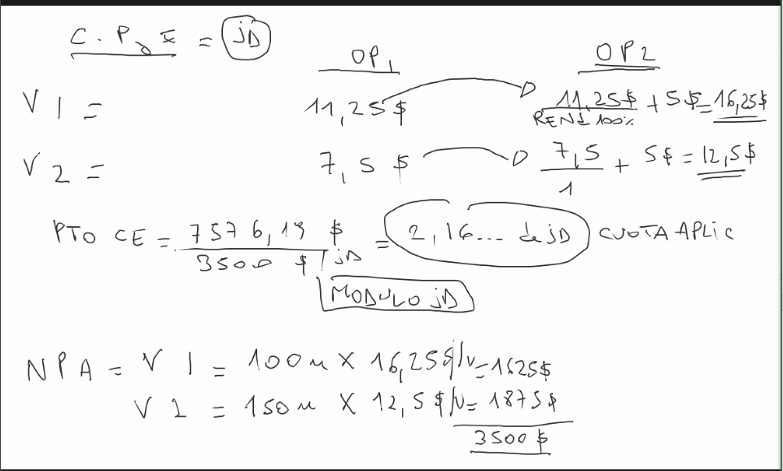
1- Me dan el costo de la carga fabril? Es decir el costo de estructura
2- | PARA DOS OPERACIONES

